상품제안서
국산 자바 글로리Ⅱ만년필선물세트(EF촉)(독일슈미트펜촉) | 상품코드: S38566

 |  |  |  |  |  |  | 02-713-8555 | www.synergygift.co.kr
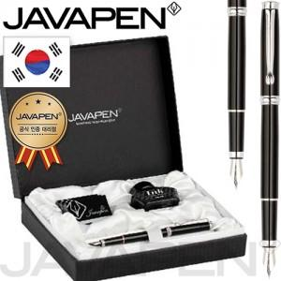

【상세/제작정보】 | <p><span style="font-size: 14pt;">※ 운임비 별도 발생 됩니다.</span></p>

【인쇄/포장옵션】 | 실크, 레이저 / 포장지포장

【공급단가】 | 수량 | 10~ | 50~ | 100~ | 300~ | 500~
*VAT별도 | 단가 | 32,700원 | 29,700원 | 28,900원 | 27,900원 | 27,400원

【상품 URL】 | https://www.synergygift.co.kr:443/src/goods_detail.php?gdno=38566

